โจทย์
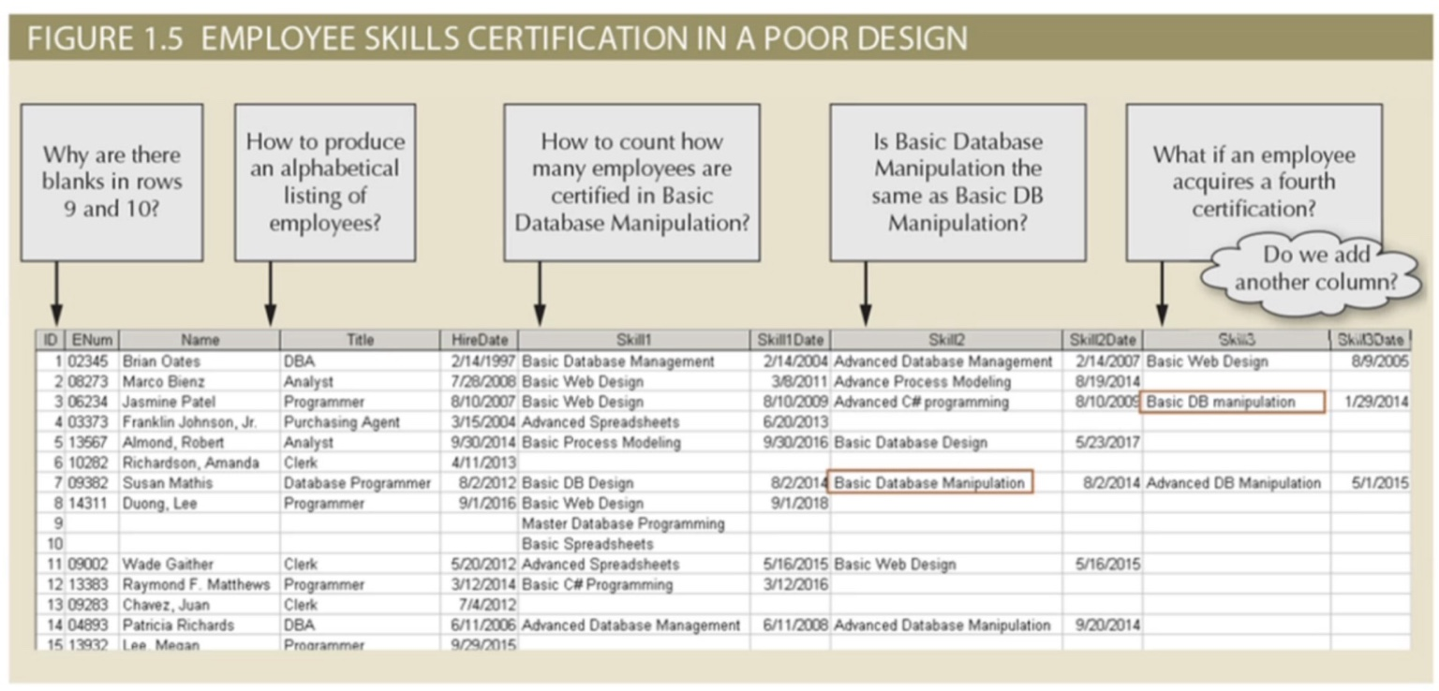

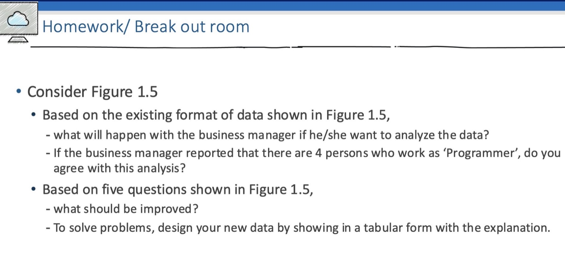

ยากต่อการนับจำนวนคนที่มี Skill ใดๆ
filter หาพนักงานที่มีSkill ที่ต้องการรู้ได้ยาก เนื่องจากต้องหารถึง2column

มีprogrammer 4 คน

